ТЗ
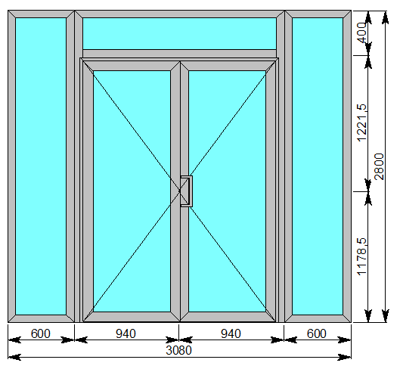
Деталь 1 - 3 шт Металлопластик Цвет изделия: черный Фурнитура: Fapim (Италия), Stublina (Сербия), Стеклопакеты оклеены плёнкой СУ-2

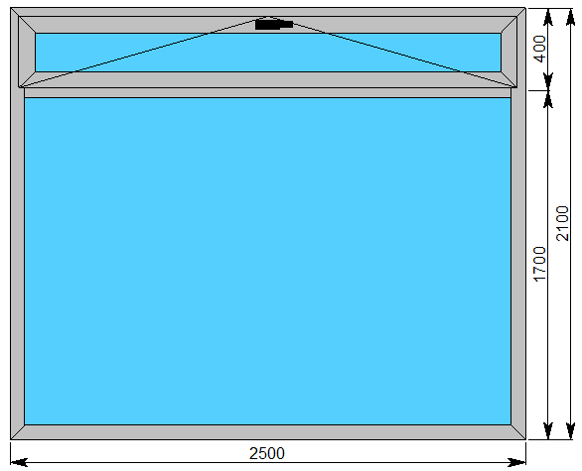

Деталь 2 - 1 шт Алюминиевые тёплые конструкции. Профиль: система w-62, Алютек. Цвет изделия: RAL 9006, серебристый металлик Заполнение: стеклопакет ESG6-12-ESG6-10-ESG6i Фурнитура: Fapim (Италия), Stublina (Сербия), доводчик Geze TS-2000, цвет серебро. Стеклопакеты оклеены плёнкой СУ-2
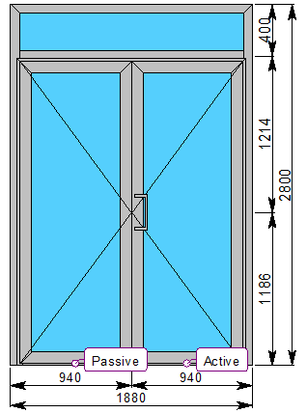

Деталь 3 - 1 шт Алюминиевые холодные конструкции. Профиль: серия АЛТ-110, Алютек Цвет изделия: RAL 9006, серебристый металлик Заполнение: стекло прозрачное калёное 6 мм (1 контур), на крыше - триплекс 3.3.1 Фурнитура: Fapim (Италия), Stublina (Сербия)
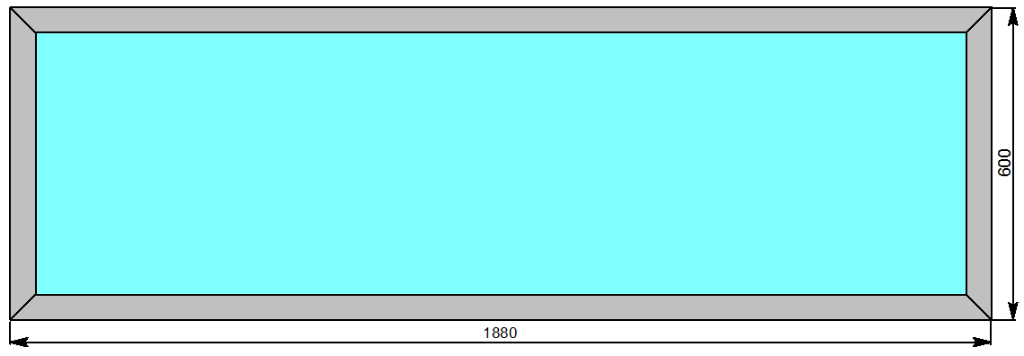

Деталь 4 - 1 шт Алюминиевые холодные конструкции. Профиль: серия АЛТ-110, Алютек Цвет изделия: RAL 9006, серебристый металлик Заполнение: стекло прозрачное калёное 6 мм (1 контур), на крыше - триплекс 3.3.1 Фурнитура: Fapim (Италия), Stublina (Сербия)

